Введение
Лабораторная работа 1
Тема: Введение в машинное обучение
1. Как выполнять?
Копируете к себе данный файл. Каждый лист данного файла является отдельным заданием. Задания включают в себя несколько подпунктов, написанных на соответствующем листе. Поля для выполнения так же представлены на листе с заданием. Алгоритм выполнения также представлен на листе с заданием. ВВодите только те данные, которые от вас требуются в рамках выполнения задания.
2. Как сдавать?
Результат выполнения сохраняете в копии этого файла. В названии файла ОБЯЗАТЕЛЬНО! указываете фамилию. Файл выкладываете в директорию, указанную преподавателем.
3. Как оценивается?
Результат данной работы оценивается максимально в 3 балла. Баллы засчитываются в текущий контроль.
Удачи!

Задание 1
Задание 1. Вспоминаем основы

Собраны данные по недвижимости (лист "Данные"). Заказчик просит построить модель определения цены квартиры. В связи с этим для начала необходимо определиться, какую задачу машинного обучения мы будем решать и какие данные мы будет использовать. В связи с этим надо ответить на вопросы:

1. Что такое машинное обучение? Какова основная задача машинного обучения? (ответ сформулировать своими словами и дать математическую формулировку. Ввести ответ ниже:

Ответ на вопрос 1:
процесс при котором компьютер обучается сам не следую заданным алгоритмам

2. Какие признаки из данных являются факторными, а какие результирующими? (перечислить)

Ответ на вопрос 2 (соотнести в соответствующую группу):
Факторные: оказывает влияние
Результирующие: изменяющиеся под влиянием

3. Какие признаки из данных являются дискретными, а какие непрерывными? (перечислить)

Ответ на вопрос 3 (соотнести в соответствующую группу):
Дискретные: только отдельные значения
Непрерывные: в определенных границах принимают любые значения

4. Какие типы признаков присутствуют в данных? (соотнести названия столбцов с соответствующим типом)

Ответ на вопрос 4 (соотнести в соответствующую группу):
Бинарные:
Номинальные:
Порядково-упорядоченные:
Числовые:

5. Какие Задачи машинного обучения вы знаете? Чем они различаются? Какую задачу машинного обучения вы будете решать на этих данных для определения цены квартиры? Почему вы пришли к такому выводу?

Ответ на вопрос 5:
Классификация. Используется для решения тех задач, где на основании признаков объектов требуется распределить их по заданным категориям. Например, на производстве могут отделять детали с браком от хороших с помощью компьютерного зрения.
Регрессия. Это зависимость среднего значения какой-либо величины от некоторой другой величины или от нескольких величин. Компьютеры могут анализировать огромные массивы данных и делать предсказания на их основе.
Кластеризация. Под этим термином понимается распределение данных на некоторые группы (пример — уровень платёжеспособности клиента).
Уменьшение размерности. Большое количество признаков сводится к меньшему, чтобы было удобнее в последующем их визуализировать.
Выявление аномалий. Аномалии отделяются от обычных (стандартных) случаев. Аномалия может совпадать с задачей классификации, но лишь на первоначальный взгляд. Пример — мошенничество с банковскими картами.
Так мне подсказал разум

Задание 2
Задание 2. Готовим данные

Итак, мы рассмотрели данные и определили, какую задачу мы собираемся решать и какте признаки есть в исходном наборе данных. А что насчет качества? Для того, чтобы понять наши данные, необходимо ответить на вопросы и выполнить следующие действия:

1. Используя фильтры excel проверьте, есть ли в данных пропуски (для этого отдельно по каждому полю отфильтруйте пустые значения). В ответе напишите, в каких признаках присутствуют признаки и сколько их.

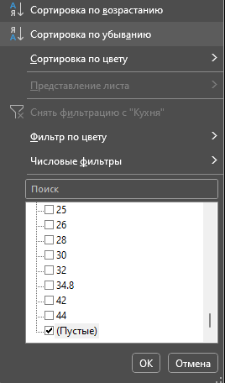

Ответ на вопрос 1:
с 310 по 468 тип дома пустые данные
325 346 352 353 жилая пустые данные
325 346 352 353 374 466 кухня пустые данные

2. Теперь проверим наличие дубликатов в данных. Для этого используем инструмент "Удалить дубликаты". Найдены ли в данных дубликаты? Если да, то сколько?

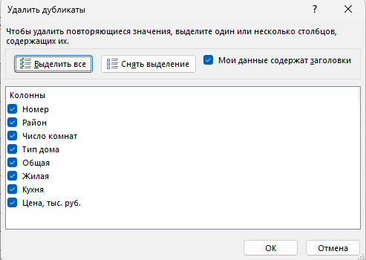

Ответ на вопрос 2: не найдены

3. Еще один неприятный момент в данных - это противоречия. Противоречие - это когда абсолютно идентичным значениям факторных признаков соответствуют разные значения результирующего признака. Средствами экселя проверьте, есть ли в данных противоречия. Как думаете, из-за чего в данных могут возникнуть противоречия?

Ответ на вопрос 3: есть
неправильное заполнение данных

Задание 3
Задание 3. Готовим данные

А теперь надо понять основные хараеткристики наших данных. В данном случае проанализируем наши числовые признаки. Для этого выполните следующее:

1. Используя функции МАКС, МИН, СРЗНАЧ и СТАНДОТКЛН.В для всех чиловых признаков расчитайте соответственно максимум, минимум, среднее значение и стандартное отклонение. Заполните таблицу:

 | Название признака | Максимум | Минимум | Среднее | Стандартное отклонение
 | Общая | 226 | 21 | 62.81453274 | 25.827560264
 | Жилая | 120 | 11 | 37.11640178 | 16.908300462
 | Кухня | 44 | 0 | 10.148887476 | 4.1765296865
2. Совокупность полученных значений называется показателями описательной статистики. Давайте построим описательную статистику с использованием встроенной налстройки Excel "Анализ данных". Для этого ее сначала надо включить:
 | Цена, тыс. руб. | 41706.898 | 270 | 2075.0209186 | 1369.9535147

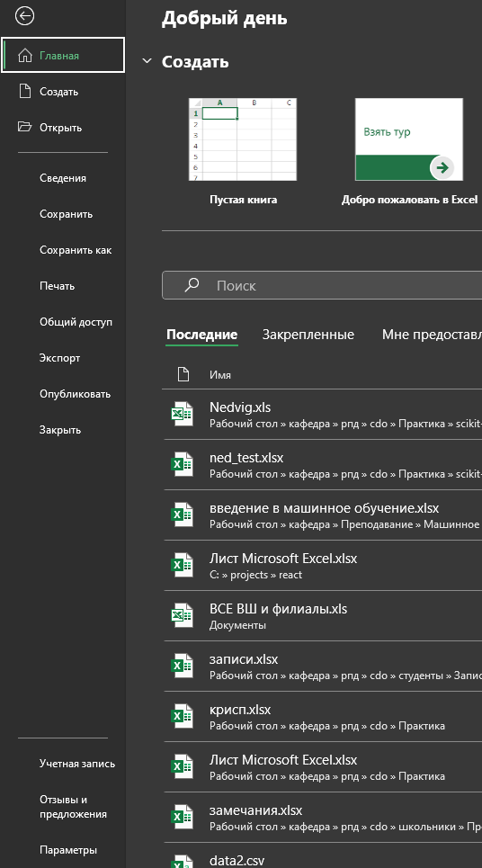
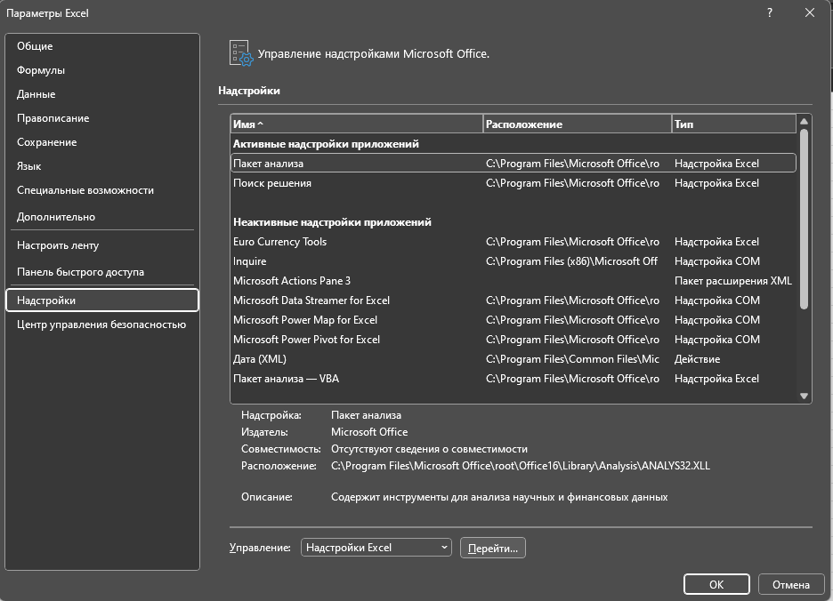

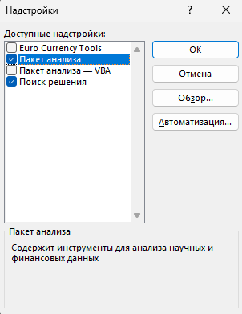

2. А теперь построим описательную статистику с использованием пакета анализа. В качестве ответа ниже вставить таблицу с описательной статистике по всем числовым показателям, которая будет автоматически сгенерирована:

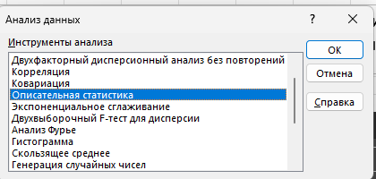

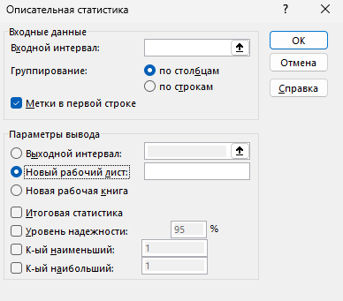

Таблицу вставить здесь:
Стандартное отклонение

Среднее | 354.21647628
Стандартная ошибка | 338.6081537
Медиана | 21.367930363
Мода | #N/A
Стандартное отклонение | 677.21630741
Дисперсия выборки | 458621.92702
Эксцесс | 3.99656779
Асимметричность | 1.9989664254
Интервал | 1365.776985
Минимум | 4.1765296865
Максимум | 1369.9535147
Сумма | 1416.8659051
Счет | 4

Задание 4а
Задание 4а. Визуализация. Построение диаграммы рассеяния

А теперь хорошо бы посмотреть, какой разброс у наших данных и какое у них распределение. Для этого выполним следующее:

1. Для начала построим точечную диаграмму. По-другом, этот тип диаграммы называют диаграммой рассеяния или корреляционным полем. Она показывает, есть ли зависимость между данными, а также отлично демонстрирует выбросы (сильно отличающиеся от среднего значения. Построим точечные диаграммы зависимости цены (цену всегда откладываем по оси ординат Y) от:
а. общей площади
б. Жилой площади
в. Числа комнат
Обратите внимания, что обе оси представлены числовыми значениями. Каждую диаграмму строите на отдельной области построения



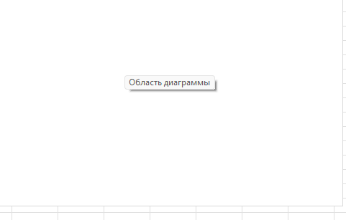
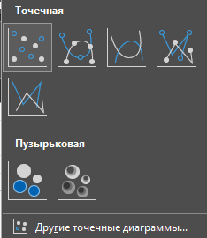
На поле диаграммы нажимаем правой кнопкой мыши и нажимаем "Выбрать данные"

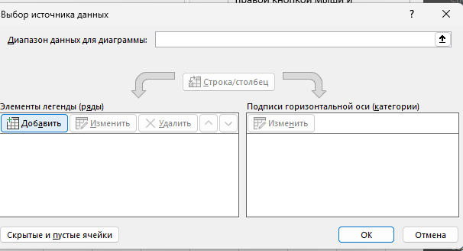

Расположить ниже все 3 диаграммы:

Общая площадь
 | 40
 | 60
 | 77
 | 66
 | 70
 | 77
 | 70
 | 75
 | 75
 | 72
 | 64
 | 67
 | 72
 | 74
 | 70
 | 70
 | 70
 | 70
 | 75
 | 72
 | 64
 | 123
 | 80
 | 88
 | 87
 | 78
 | 117
 | 91
 | 100
 | 95
 | 100
 | 100
 | 87
 | 97
 | 100
 | 100
 | 75
 | 150
 | 130
 | 37
 | 35
 | 36
 | 45
 | 38
 | 45
 | 80
 | 91
 | 50
 | 65
 | 61
...
Жилая площадь
 | 20
 | 32
 | 40
 | 42
 | 44
 | 46
 | 34
 | 42
 | 42
 | 42
 | 42
 | 42
 | 42
 | 43
 | 50
 | 40
 | 50
 | 44
 | 42
 | 43
 | 42
 | 70
 | 52
 | 54
 | 56
 | 56
 | 63
 | 56
 | 73
 | 61
 | 73
 | 73
 | 56
 | 56
 | 62
 | 66
 | 53
 | 100
 | 90
 | 17
 | 23
 | 24
 | 26
 | 33
 | 21
 | 41
 | 60
 | 30
 | 45
 | 36
...
 | 1
 | 2
 | 2
 | 3
 | 3
 | 3
 | 3
 | 3
 | 3
 | 3
 | 3
 | 3
 | 3
 | 3
 | 3
 | 3
 | 3
 | 3
 | 3
 | 3
 | 3
 | 4
 | 4
 | 4
 | 4
 | 4
 | 4
 | 4
 | 4
 | 4
 | 4
 | 4
 | 4
 | 4
 | 4
 | 4
 | 4
 | 5
 | 5
 | 1
 | 2
 | 2
 | 2
 | 2
 | 2
 | 2
 | 2
 | 2
 | 2
 | 3
...

Задание 4б
Задание 4б. Визуализация. Построение гистограммы

В задачах анализа данных очень большое значение имеет форма распределения числовых признаков. В связи с этим, попробуем визуально оценить, насколько наше распределение похоже на нормальное

1. Гистограмма показывает, каким образом распределены наши данные в пределах определенных равных интервалов. Давайте оценим, как рапределена цена на квартиры. Для начала, надо определить "карманы" (интервалы). Из теории статтистики вы знаете, что длина интервала определяется по формуле Стенджерса (к лекции вспомнить, что это такое). По каждому числовому признаку построить гистограммыпостроить гистограмму через мастер диаграмм

Вставить гистограммы тут

Задание 5
Задание 5. Выводы

Итак, мы рассмотрели данные о недвижимости, оценили их качество, сформулировали задачу, которую в будущем надо решить. Напишите выводы, которые вы получили на основании полученных результатов.

Ваши выводы: Тяжело


СКЕЛЕТОР ВЕРНЕТСЯ К ВАМ ЧЕРЕЗ НЕДЕЛЮ С ЕЩЕ ОДНОЙ ДУШНОЙ ЛАБОРАТОРНОЙ!

